UI
UI

Figma | https://www.figma.com/file/h3my59eobBcxDYckQ1lcqn/Zombies-Rule-the-World?node-id=0%3A1

UI 설명 및 에셋 링크 |  | 요소 번호는 피그마에 comment로 남겨둠
1.1 시작 화면
프레임 이름 | 프레임 미리보기 | 요소 번호 | 요소 | 에셋 링크, 폰트 | 타입 | 설명 | int | StringUI | String
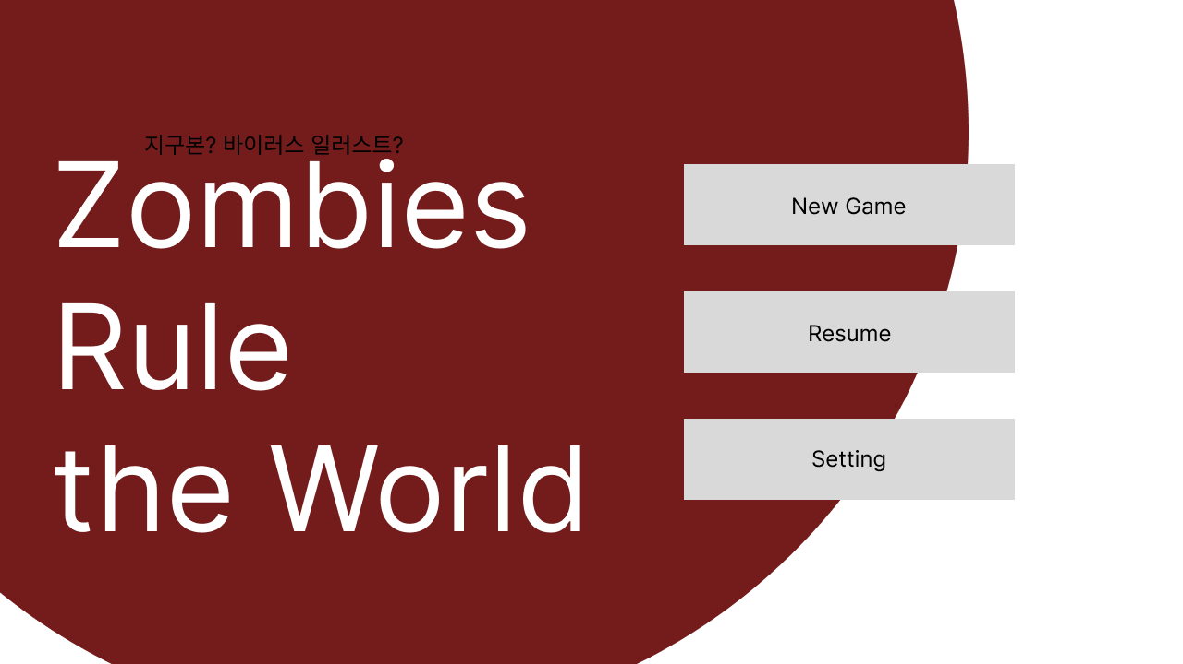
Start |  |  | 게임 제목 |  | 텍스트 | 효과 없음 | 1 | Game_Title | Zombies Rule the World
 |  |  | 지구본 | https://assetstore.unity.com/packages/vfx/shaders/earth-rendering-free-54914 | 사진 | 효과 없음, 천천히 돌아가는 모션효과 | 2 | Earth
 |  |  |  | 
 |  |  | 새 게임 버튼 | https://assetstore.unity.com/packages/2d/gui/sci-fi-gui-skin-15606 | 버튼 | 누르면 2.1 인게임화면으로 넘어감 | 3 | Game_Start | 새 게임
 |  |  | 게임 이어하기 버튼 |  | 버튼 | 누르면 저장되어있던 게임을 불러오고 불러와진 게임을 시작함 | 4 | Game_Resume | 이어 하기
 |  |  | 설정 버튼 |  | 버튼 | 누르면 설정화면으로 넘어감 | 5 | Setting | 설정

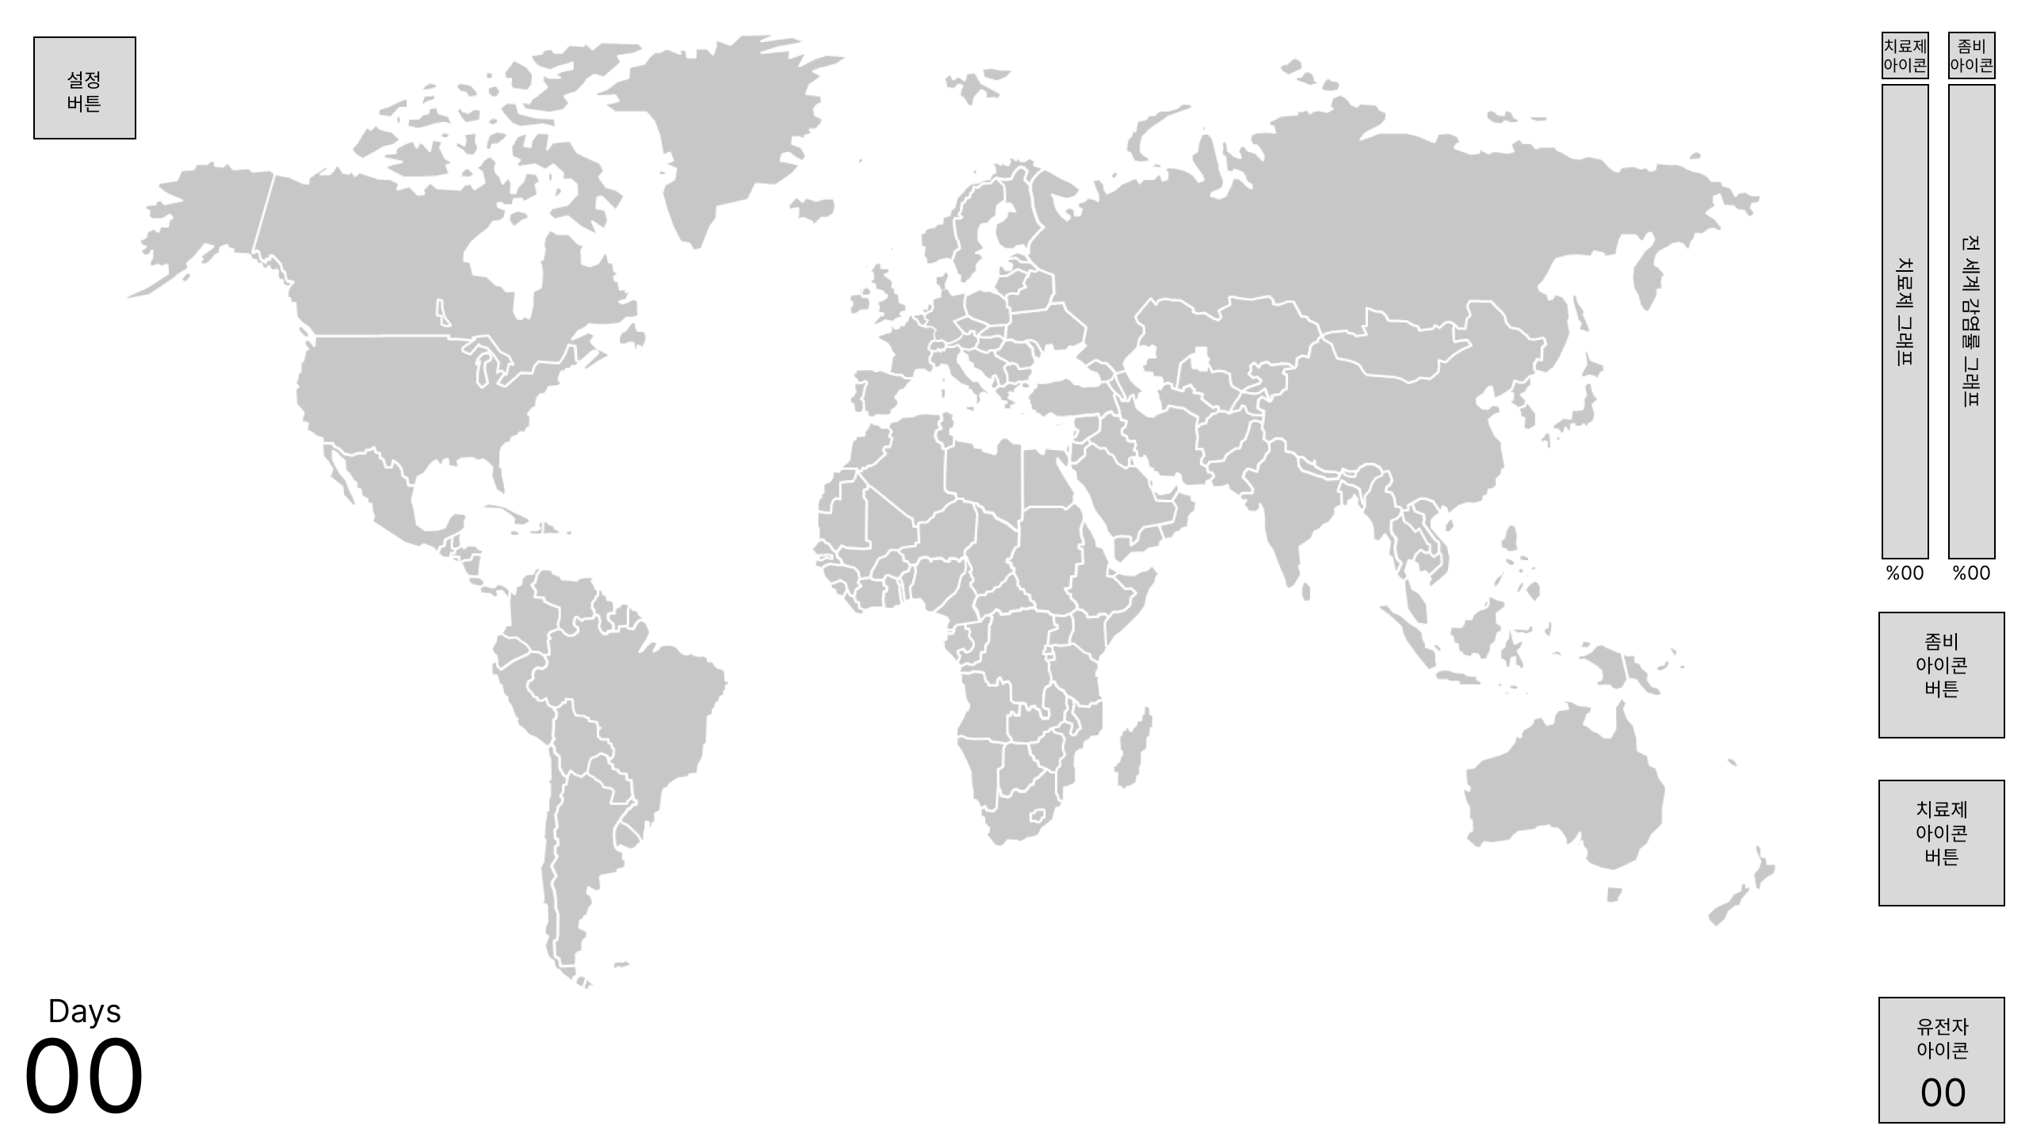
2.1 인게임 화면
프레임 이름 | 프레임 미리보기 |  | 요소 | 에셋 링크, 폰트 | 타입 | 설명 | int | StringUI | String
Default |  | 1 | 설정 버튼 | Simple Button Set 02 | 2D Icons | Unity Asset Store | 버튼 | 누르면 3.1 설정 화면으로 넘어감 | 6 | Setting_Button
 |  | 2 | 세계지도 | 미정(찾는 중) | 버튼 | 누르면 누른 나라의 Selected Country 프레임으로 넘어감 | 7 | Worldmap
 |  | 3 | 치료제 아이콘 | Search results for Cure - Flaticon | 아이콘 | 효과 없음 | 8 | Cure_Icon
 |  | 4 | 좀비 아이콘 | Search results for Zombie - Flaticon | 아이콘 | 효과 없음 | 9 | Zombie_Icon
 |  | 5 | 치료제 그래프 | https://assetstore.unity.com/packages/2d/gui/sci-fi-gui-skin-15606 | 그래프 | 치료제 개발 현황을 보여줌, 파란색 그래프 | 10 | Cure_Graph
 |  | 6 | 전세계 감염률 그래프 |  | 그래프 | 전세계 감염률 현황을 보여줌, 빨간색 그래프 | 11 | Zombie_Graph_World
 |  | 7 | 치료제 그래프 퍼센트 | 미정 | 텍스트 | 치료제 그래프의 퍼센테이지 표시 | 12 | Cure_Percentage | {00}%
 |  | 8 | 전세계 감염률 그래프 퍼센트 | 미정 | 텍스트 | 전세계 감염률 그래프의 퍼센테이지 표시 | 13 | Zombie_Percentage_World | {00}%
 |  | 9 | 좀비 아이콘 버튼 | Search results for Zombie - Flaticon | 버튼 | 누르면 2.2 바이러스 화면으로 넘어감 | 14 | Zombie_Button
 |  | 10 | 치료제 아이콘 버튼 | Search results for Cure - Flaticon | 버튼 | 누르면 2.3 치료제 화면으로 넘어감 | 15 | Cure_Button
 |  | 11 | 유전자 아이콘 | Search results for Gene - Flaticon | 버튼 | 누르면 Gene 프레임으로 넘어감 | 16 | Gene_Icon
 |  | 12 | 유전자 수 | 미정 | 버튼 | 누르면 Gene 프레임으로 넘어감 | 17 | Gene_Num | {0}
 |  | 13 | Days | 미정 | 텍스트 | 효과 없음 | 18 | Days | Days
 |  | 14 | 일 수 | 미정 | 텍스트 | 01 부터 시작해 X분 당 +1이 됨 | 19 | Days_Num | {00}
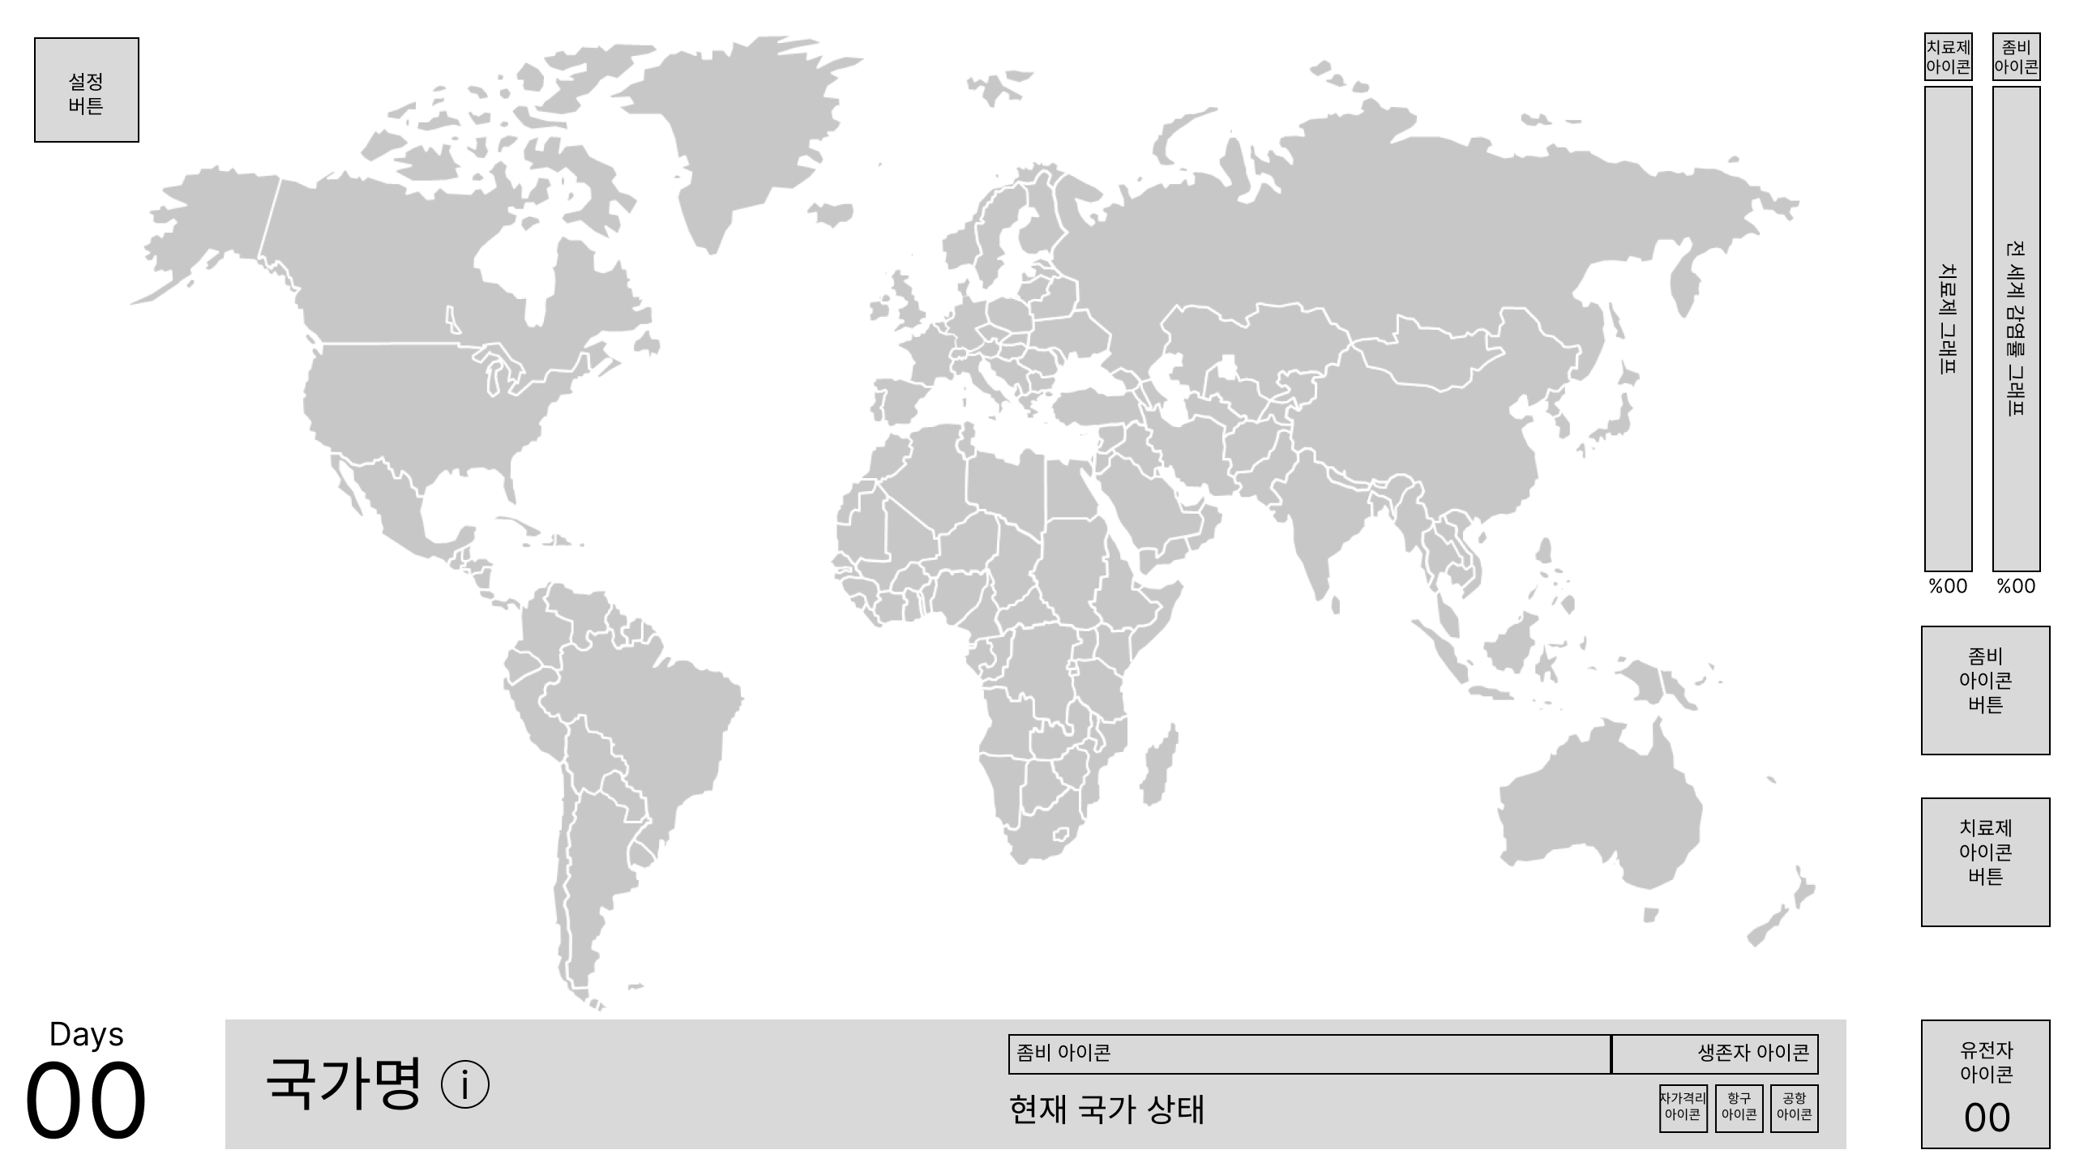
Country Selected |  | 1 | 하단바 | https://assetstore.unity.com/packages/2d/gui/sci-fi-gui-skin-15606 | 배경 | 하단바 배경 | 20 | Country_Bar
 |  | 2 | 국가명 | 미정 | 텍스트 | 선택한 국가 이름 표시 | 21 | Country_Name | 국가 이름
 |  | 3 | 국가정보 버튼(+) | https://assetstore.unity.com/packages/2d/gui/sci-fi-gui-skin-15606 | 버튼 | 누르면 Country info 프레임으로 넘어감 | 22 | Country_infoButton
 |  | 4 | 좀비 아이콘 | Search results for Zombie - Flaticon | 아이콘 | 효과 없음 | 9 | Zombie_Icon
 |  | 5 | 감염자 비율 그래프 | https://assetstore.unity.com/packages/2d/gui/sci-fi-gui-skin-15606 | 그래프 | 해당 국가의 감염자 비율을 나타냄 | 23 | Zombie_Graph_Country
 |  | 6 | 생존자 아이콘 | Search results for Alive - Flaticon | 아이콘 | 효과 없음 | 24 | Survivor_Icon
 |  | 7 | 생존자 비율 그래프 | https://assetstore.unity.com/packages/2d/gui/sci-fi-gui-skin-15606 | 그래프 | 해당 국가의 생존자 비율을 나타냄 | 25 | Survivor_Graph_Country
 |  | 8 | 현재 국가 상태 | 미정 | 텍스트 | 평시/국가재난/무정부상태 등 국가의 상태 표시 | 26 | Country_State | 국가 상태
 |  | 9 | 자가격리 아이콘 | Search results for Quarantine - Flaticon | 아이콘 | 원래 12번의 X표시가 있다가 자가격리 제도가 실시되면 X표시가 없어짐 | 27 | Quarantine_Icon
 |  | 10 | 공항 아이콘 | Search results for Airport - Flaticon | 아이콘 | 공항 폐쇄시 X표시 | 28 | Airport_Icon
 |  | 11 | 항구 아이콘 | Anchor Icons & Symbols (flaticon.com) | 아이콘 | 항구 폐쇄시 X표시 | 29 | Harbor_Icon
 |  | 12 | X 표시 | Search results for X - Flaticon | 아이콘 | 9, 10, 11번과 함께 사용 | 30 | X_Icon

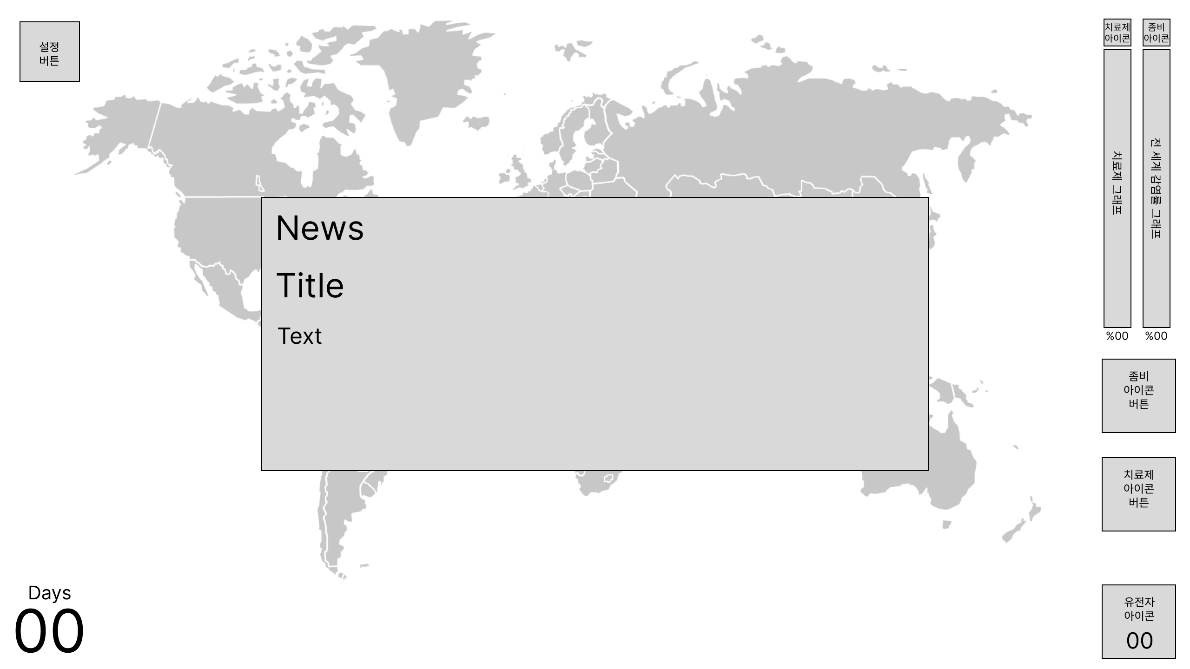
News Pop-up |  | 1 | 뉴스 팝업 | https://assetstore.unity.com/packages/2d/gui/sci-fi-gui-skin-15606 | 배경 | 뉴스 팝업 배경 | 31 | News_Popup
 |  | 2 | News | 미정 | 텍스트 | 효과 없음 | 32 | News | News
 |  | 3 | 뉴스 제목 | 미정 | 텍스트 | 뉴스의 제목 | 33 | News_Title | 뉴스 제목
 |  | 4 | 뉴스 텍스트 | 미정 | 텍스트 | 뉴스 상세 설명 | 34 | News_Text | 뉴스 텍스트

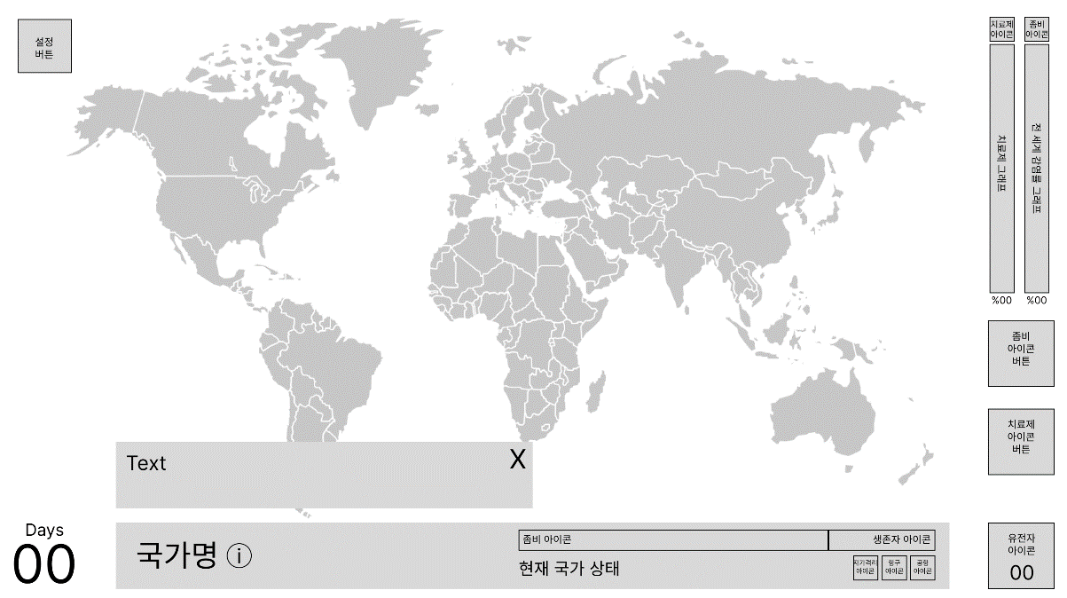
Country info |  | 1 | 국가정보 | https://assetstore.unity.com/packages/2d/gui/sci-fi-gui-skin-15606 | 배경 | 국가정보 배경 | 35 | Country_info
 |  | 2 | 국가정보 설명 | 미정 | 텍스트 | 국가정보 설명 | 36 | Country_info_Text | 국가정보 설명
 |  | 3 | 닫기 버튼 | https://assetstore.unity.com/packages/2d/gui/sci-fi-gui-skin-15606 | 버튼 | 에셋에서 +표시 45도로 기울여서 쓰기 | 37 | Close_Button
 |  |  |  |  |  | 누르면 국가정보 닫음

